B - Infraestructura
 |  |  | GESTIÓN DOCUMENTAL |  |  |  |  |  |  |  |  |  |  |  |  |  |  |  |  | POLICÍA NACIONAL
Código:1GD-FR-0020
Fecha: 09/07/2025 |  |  | DIAGNÓSTICO INTEGRAL PARA LOS ARCHIVOS DE LA POLICÍA NACIONAL
Versión: 1
CONTINUIDAD DIAGNÓSTICO INTEGRAL PARA LOS ARCHIVOS DE LA POLICÍA NACIONAL

B. INFRAESTRUCTURA
ASPECTOS A TENER EN CUENTA
Los edificios y locaciones destinados como sedes de archivos, deberán cumplir con las condiciones de edificación, almacenamiento, medio ambiental, de seguridad y de mantenimiento que garanticen la adecuada conservación de los acervos documentales (Acuerdo 049 del 05/05/2000 "Por el cual se desarrolla el artículo 61 del capítulo 7º de conservación documentos el reglamento general de archivos sobre "condiciones de edificios y locales destinados a archivos").

B1. DATOS GENERALES Y UBICACIÓN DEL DEPÓSITO DE ARCHIVO
Fecha de Construcción |  |  |  |  |  | Acto Administrativo de construcción |  |  |  | Condición Legal del Bien Inmueble |  | Ubicación Geográfica |  |  |  |  |  |  |  |  | Ubicación específica
Día |  | Mes |  | Año |  |  |  |  |  |  |  | Zona |  |  | Punto cardinal |  |  | Unidad Administrativa
18 |  | 02 |  | 1998 |  | Numero matricula inmobiliaria 50N461099 Escritura Publica 1502 23-089-1971 notaria 13 a de Bogota cedula catrastal 009132040100000000 |  |  |  | Propio (Institución) |  | Urbana |  |  | Norte |  |  | Barrio |  |  | En la sede principal de la unidad (Interna)
B.2 ESTADO DE LA EDIFICACIÓN
Estado de la Construcción |  |  |  |  |  | Niveles de la Edificación |  | Nivel de Ubicación del Archivo |  | Servicios Básicos |  |  | Inmediaciones / áreas colindantes |  |  |  | Situaciones de Riesgo Detectadas
Construida |  |  |  |  |  | Cinco |  | Sótano |  | Luz, Agua, Alcantarillado, Internet |  |  | Armerillos, Almacén de Intendencia |  |  |  | Filtraciones de Agua
B.3 CONDICIONES TÉCNICAS MÍNIMAS EXIGIDAS
Área Administrativa |  |  |  | Zona de Consulta |  |  |  | Depósitos Documentales |  |  | Laboratorio de Microfilmación |  |  |  | Laboratorio de Digitalización |  |  |  | Zona Cuarentena (Biodeterioro)
Interno y Externo | Área en m² |  |  |  | Área en m² |  |  |  | Área en m² |  |  | Área en m² |  |  |  | Área en m² |  |  |  | Área en m²
 | 15.62 |  |  |  | 14.71 |  |  |  | 95.91
Las diferentes áreas se encuentran aisladas |  |  |  |  |  |  | Si | Número de Depósitos Documentales |  |  |  |  |  | 5 | Total de m² asignados |  |  |  |  |  |  |  | 126.24
ESTANTERÍA / ARCHIVADORES, SEÑALÉTICA Y SISTEMA DE ILUMINACIÓN
Estantería |  | Clase y Altura |  |  |  |  |  | Sistema de Iluminación |  | Existencia de Luz |  |  |  |  | Señalética, rutas de evacuación, plan de contingencia frente a desastres |  | El Archivo de la Unidad cuenta con sistema de señalización
 |  | Fija de un nivel con 2,20 metros de altura |  |  |  |  |  |  |  | Artificial |  |  |  |  |  |  | Orientadoras, Informativas, Direccionales
 |  | Longitud |  |  |  |  |  |  |  | Sistema Utilizado |  |  |  |  |  |  | Se cuenta con plan de emergencia y contingencia
 |  | Estantería de menos de 100 metros de longitud |  |  |  |  |  |  |  | Incandescente |  |  |  |  |  |  | Si
 |  | Capacidad de soportar peso |  |  |  |  |  |  |  | Intensidad e impacto |  |  |  |  |  |  | Rutas de evacuación y salidas de emergencia
 |  | Cada bandeja soporta un peso de 100 kg / mt lineal |  |  |  |  |  |  |  | Radiación visible lumínica menor o igual a 100 lux. |  |  |  |  |  |  | El Archivo cuenta con dos salidas debidamente señalizadas
SISTEMA DE VENTILACIÓN Y CONDICIONES AMBIENTALES
Ventilación |  | Clase de Ventilación |  |  |  |  |  | Los depósitos cuentan con sistemas de regulación ambiental |  | Condiciones Ambientales |  |  |  |  | Mantenimiento y Limpieza |  | Área Administrativa
 |  | Artificial |  |  |  |  |  |  |  | Temperatura, Humedad relativa e iluminación. |  |  |  |  |  |  | Diario
 |  | Sistema de Ventilación Artificial |  |  |  |  |  |  |  | De no aplicarse ningún sistema, escoja el motivo |  |  |  |  |  |  | Área de Consulta y Depósitos
 |  | Extractores y Aire Acondicionado |  |  |  |  |  |  |  |  |  |  |  |  |  |  | Mensual
 |  | Sistema de Ventilación Naturales |  |  |  |  |  |  |  | Nombre los equipos existentes en el depósito documental ( aire acondicionado, Deshumificador, Extractor, Extractor eléctrico, Humificador, Luxómetro, Termohigrómetro, Ventiladores |  |  |  |  |  |  | Laboratorios de Digitalización y Microfilmación
 |  | Puertas |  |  |  |  |  |  |  | Extractor, Luxómetro, Termohigrómetro |  |  |  |  |  |  | No Aplica
B.4 SISTEMA DE SEGURIDAD
Circuito Cerrado de Televisión |  |  | Fecha último mantenimiento |  | Sistema Biométrico |  |  | Fecha último mantenimiento |  | Alarma contra robos |  | Fecha último mantenimiento |  | Sistema Contra Incendios (Detención y Extinción) |  |  | Fecha último mantenimiento |  | Seguridad Policial |  |  | Cantidad personal por turno
No |  |  | DD-MM-AAAA |  | Si |  |  | 2026-03-11 |  | No |  | DD-MM-AAAA |  | Si |  |  | DD-MM-AAAA |  | No
B.5 ELEMENTOS Y EQUIPOS ASIGNADOS AL GRUPO DE GESTIÓN DOCUMENTAL Y DEPÓSITOS DOCUMENTALES
Elementos |  |  |  |  | Cantidad | Fecha último mantenimiento o calibración |  |  | Elementos |  |  |  |  | Cantidad | Equipos |  |  |  |  | Cantidad | Fecha último mantenimiento o calibración
Cuenta con extintores CO2 |  |  |  |  | 0 | DD | MM | AAAA | Puestos de Trabajo |  |  |  |  | 6 | Termohigrómetros |  |  |  |  | 3 | 26 | 09 | 2025
Cuenta con extintores Multipropósito |  |  |  |  | 2 | DD | 10 | 2025 | Teléfonos |  |  |  |  | 3 | Deshumidificadores / Humidificadores |  |  |  |  | 0 | DD | MM | AAAA
Cuenta con extractores de aire |  |  |  |  | 2 | DD | MM | AAAA | Unidades de Conservación (Cajas) |  |  |  |  | 500 | Equipos de Microfilmación |  |  |  |  | 0 | DD | MM | AAAA
Cuenta con sensores de movimiento: |  |  |  |  | 0 | DD | MM | AAAA | Unidades de Conservación (Carpetas) |  |  |  |  | 800 | Equipos de digitalización (Escáneres) |  |  |  |  | 0 | DD | MM | AAAA
Otros |  |  |  |  |  | DD | MM | AAAA | Equipos de Cómputo |  |  |  |  | 6 | Impresoras- fotocopiadoras |  |  |  |  | 0 | DD | MM | AAAA
Cuáles? |  |  | Luxómetro
EVIDENCIA FOTOGRÁFICA
ANEXAR REGISTRO FOTOGRÁFICO QUE DEN CUENTA DE LAS CONDICIONES TÉCNICAS MÍNIMAS QUE PRESENTA LA ESTRUCTURA DEL ARCHIVO, EQUIPAMIENTO Y MOBILIARIO, ESTANTERÍA, SEÑALÉTICA Y SEGURIDAD, LAS ÁREAS COLINDANTES Y EL ESTADO DE LA INFORMACIÓN ADMINISTRADA POR LA UNIDAD
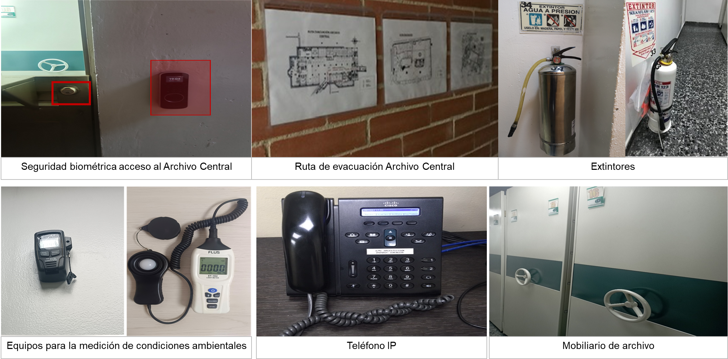

Fecha de Elaboración |  |  |  | 24 | 03 | 2026 |  | Fecha de Elaboración |  |  | 24 | 03 | 2026 |  |  |  |  | VISTO BUENO JEFE DE LA UNIDAD
Diagnóstico Elaborado por: |  |  |  |  |  |  |  | Jefe Grupo de Gestión Documental o quien haga sus veces |  |  |  |  |  |  | Jefe o Comandante de Unidad
 |  |  |  | Grado Nombres y Apellidos |  |  |  |  |  |  | Grado Nombres y Apellidos |  |  |  |  |  |  | Grado Nombres y Apellidos

Firma |  |  |  |  |  |  |  | Firma |  |  |  |  |  |  | Firma

D - Sistema Integrado de C -SIC
CONTINUIDAD DIAGNÓSTICO INTEGRAL PARA LOS ARCHIVOS DE LA POLICÍA NACIONAL

D. SISTEMA INTEGRADO DE CONSERVACIÓN-SIC
1. PLAN DE CONSERVACIÓN DOCUMENTAL
1. Programas |  |  |  |  | Clase de Archivo |  | Actividad |  | Evidencia |  | periodicidad |  | Observaciones
1. Capacitación y sensibilización del personal |  |  |  |  | Archivo Central |  | Elaboración del cronograma anual de sensibilización para el Sistema Integrado de Conservación y el proceso de Gestión Documental. |  | Cronograma anual de sensiblización GS-2026-5122-DIPOL Acta 051 DIPOL-GUGED del 20/03/2026 |  | Mensual
2. Inspección y mantenimiento de sistemas de almacenamiento e instalaciones físicas |  |  |  |  | Archivo Central |  | Inspección a las instalaciones y depósitos destinados para archivo. |  |  |  | Anual |  | La inspección anual del archivo central se tiene proyectada para su ejecución en el mes de mayo 2026
3. Saneamiento ambiental: desinfección, desratización y desinsectación |  |  |  |  | Archivo Central |  | Elaboración de cronogramas mensuales para el desarrollo de actividades de sanemiento ambiental e informes de actividades con lo desarrollado. |  | Cronograma de saneamiento ambiental (GS-2026-001976-DIPOL, GS-2026-005120-DIPOL, GS-2026-009022-DIPOL). Informes de actividades de saneamiento ambiental (GS-2026-000204-DIPOL, GS-2026-008396-DIPOL). |  | Mensual |  | El informe de saneamiento ambiental del mes de marzo se realizará el 01/04/2026
4. Monitoreo y control de condiciones ambientales |  |  |  |  | Archivo Central |  | Seguimiento y control de las condiciones ambientales y el comportamiento de los factores que son de mayor incidencia en la conservación documental: temperatura, y humedad relativa. Calibración del Termohigrómetro |  | Registro diario de condiciones ambientales en el formato 1GD-FR-0015. Informes de actividades de monitoreo de control de condiciones ambientales (GS-2026-000184-DIPOL, GS-2026-008592-DIPOL). Certificados de calibración No. PG20209−25, PG20309−25, PG20109−25 |  | Diario |  | El informe de monitoreo de control de condiciones ambientales del mes de marzo se realizará la primera semana del mes de abril
5. Almacenamiento y re-almacenamiento |  |  |  |  | Archivo Central |  | Cambio de unidades de conservación (cajas y carpetas) |  |  |  | Anual |  | En el primer trimestre no se han realizado cambios de unidades de conservación, se tiene proyectado el cambio de lo correspondientes a la vigencia 2010 en el marco del indicador de organización documental
6. Prevención de emergencias y atención de desastres. |  |  |  |  | Archivo Central |  | Socialización del plan de emergencia y evacuación |  |  |  | Anual |  | La evidencia correspondiente a la vigencia 2026, se tiene proyecta para el segundo semestre
2. PLAN DE PRESERVACIÓN DIGITAL
2. Plan |  |  |  |  | Clase de Archivo |  | Actividad |  | Evidencia |  | periodicidad |  | Observaciones
1. Preservación digital a largo plazo |  |  |  |  |  |  | Implementar acciones de preservación de los documentos digitales y/o electrónicos de archivo durante su ciclo vital, garantizando la integridad y disponibilidad en el tiempo, independientemente del medio, forma, registro y almacenamiento, conforme a lo señalado mediante mensaje de datos 697 DIPOL-GUGED del 15/12/2025. |  |  |  | Anual |  | El Informe de actividades donde se evidencie el cumplimiento a la organización de la información en la data no estructurada (servidor de archivos) se tiene proyectado para el segundo semestre 2026
EVIDENCIA FOTOGRÁFICA
SE ANEXA REGISTRO FOTOGRÁFICO QUE DEN CUENTA DE LAS CONDICIONES DE ORGANIZACIÓN, ADMINISTRACIÓN, CUSTODIA Y CONSERVACIÓN DE LOS ACERVOS DOCUMENTALES
Plan de conservación de documental
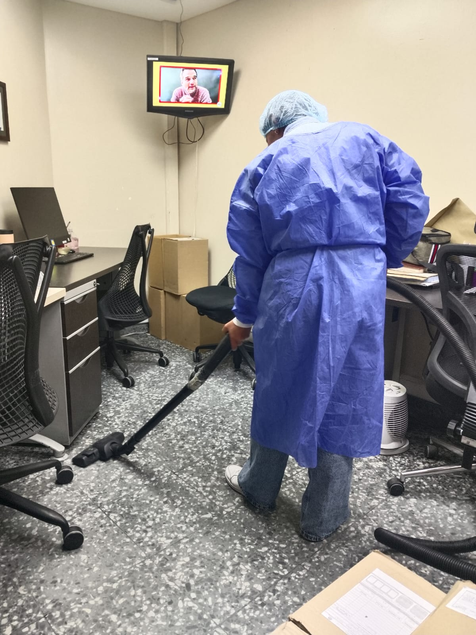 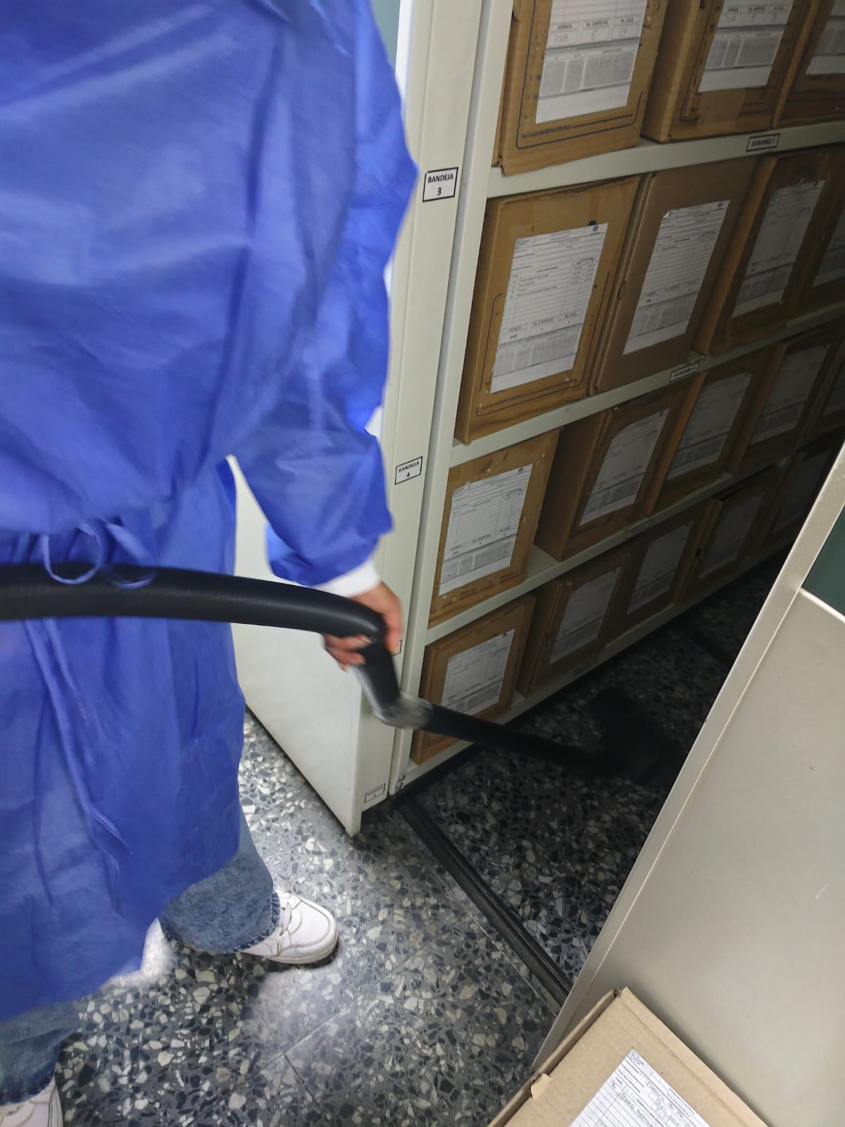 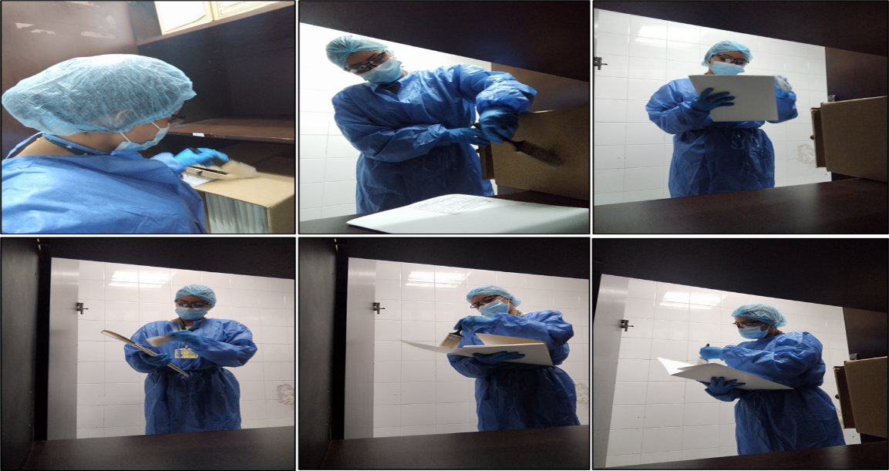

Fecha de Elaboración |  | 24 | 03 | 2026 |  | Fecha de Elaboración |  | 24 | 03 | 2026 | VISTO BUENO JEFE DE LA UNIDAD
Diagnóstico Elaborado por: |  |  |  |  |  | Jefe Grupo de Gestión Documental o quien haga sus veces |  |  |  |  | Jefe o Comandante de Unidad
 | Grado Nombres y Apellidos |  |  |  |  |  | Grado Nombres y Apellidos |  |  |  |  | Grado Nombres y Apellidos

Firma |  |  |  |  |  | Firma |  |  |  |  | Firma

